Sheet2
From | Subject | Received | Size | Categories
Tâm, Lưu Thị Minh | RE: TRÌNH DUYỆT GIÁ CHO TẤT CẢ CÁC HẠNG MỤC MUA HÀNG, SỬA CHỮA, GIA CÔNG KỸ THUẬT | 2026-01-21 | 569 KB
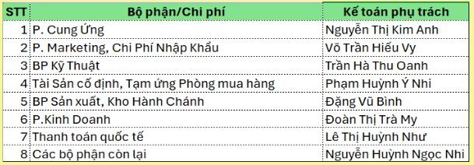
STT | Phòng ban | KTQT phụ trách
1 | Ban giám đốc | Lữ Ngọc Mỹ Huyền
2 | Chiến lược chuỗi cung ứng | Lữ Ngọc Mỹ Huyền
3 | Cung ứng | Lữ Ngọc Mỹ Huyền
5 | Kế toán | Lữ Ngọc Mỹ Huyền
6 | Kiểm soát chất lượng | Lữ Ngọc Mỹ Huyền
9 | Marketing | Lữ Ngọc Mỹ Huyền
13 | Văn phòng giám đốc | Lữ Ngọc Mỹ Huyền
4 | Hành chánh nhân sự | Nguyễn Thị Thanh Diễm
7 | Kinh doanh | Nguyễn Thị Thanh Diễm
11 | Phòng mua XNK | Nguyễn Thị Thanh Diễm
10 | Nghiên Cứu & PT | Nguyễn Thị Thanh Trúc
12 | Sản xuất | Nguyễn Thị Thanh Trúc
8 | Kỹ thuật | Võ Thị Mai Thuy

